目的
目的

 | 通过使用工具，提高工作效率，防止手工编码的低级错误，消减代码复查的工作时间。
 | 通过框架的过滤器和报表系统,自动生成泛用过滤器和报表界面.

适用范围

 | ASP.NET MVC5 ,Spring MVC4 ,Struts2,JFinal。
 | ASP.NET MVC5的诸多功能,需要InfraStructure这个DLL的支持.数据库暂时支持无需ORM的MongoDB.

工具环境

 | .Net Framework 4.5

版本情报

 | Ver 0.0.3.7

界面说明

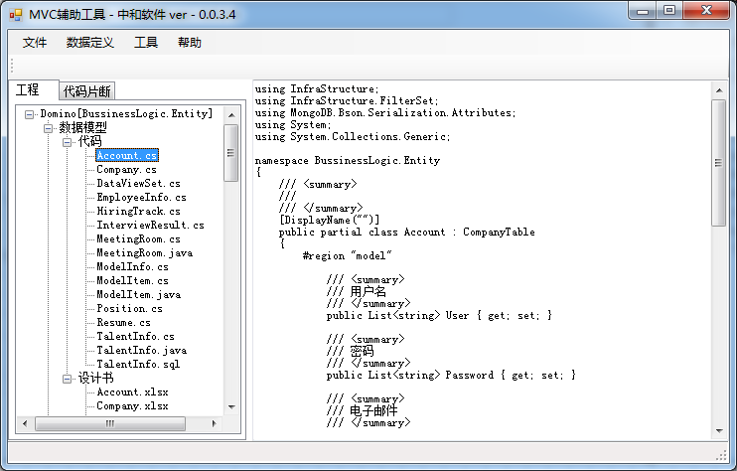

目标计划

 | Java 系 Spring MVC4 JSR-349 验证标准的完善.

变更履历

 | 2014/12/19 | 增加了Native AscII 工具
 | 2014/12/22 | 增加了Struts2的数据验证处理
 | 2014/12/23 | 增加MySql建表语句功能
 |  | 增加 Struts2路由编辑
 | 2015/1/4 | 增加代码片断功能
 | 2015/1/30 | 增强了数据模型定义
 | 2015/2/3 | 增加了MongoDB的支持
 | 2015/2/4 | 增加了类描述
 |  | 增加了复制所有代码到真实工程
 |  | 增加了元数据类型:列表
 | 2015/2/5 | 增加了MvcTitle字段
 | 2015/2/11 | 日期型数据在HTML5控件中无法表示的对应
 |  | 增加了Master表自动名字修正功能
 |  | 将Master表和Model表分割开来
 | 2015/2/26 | 增加了修改工程属性的功能
 |  | 修改了一些Bug
 | 2015/4/3 | 增加了CreateOrEdit的CSHTML文件的自动生成
 | 2015/4/13 | Filter特性的追加
 | 2015/6/26 | 强化了Struts2的数据验证处理
 | 2015/7/10 | Spring代码中HibernateORM的加入
 | 2015/7/24 | Java的属性中,布尔型的 getXXX -> isXXX
 | 2015/11/20 | Jfinal的Model代码生成功能的加入
 | 2015/11/25 | 修正了Java中没有DateTime类型的BUG
 |  | SQL文做成的时候,添加了Schema的填写,修正了没有主键时候SQL错误
 |  | Jfinal的简单ORM
 | 2015/11/26 | 增加单个Excel文件包含多个数据模型的支持
 | 2015/12/16 | 为Jfinal增加了浮点型的处理(其他暂时没有对应)
 |  | 增加了模型版本号的概念
 | 2015/12/22 | 为.Net增加了浮点型的处理
 |  | 修改了一些Bug
 | 2016/1/14 | MVC5 -> MVC6 Tool KiffOff
 | 2016/2/16 | CompanyTable -> OwnerTable
 |  | C#的MVC,Model生成的文件名字改为 [ModelName]_Model.cs,保证相同的文件夹下面可以包括同一个Model的定义和方法两部分
 | 2016/2/17 | CSharpModel去除特性模式
 |  | MongoDB中,静态字段不用BsonIgnore特性标签
 | 2016/2/25 | Csharp，单文档模式，加入枚举
 |  | 增加Sheet页标识符，区别每个页面的数据类型
 |  | 增加CSharp模型的基础增删改操作

工程
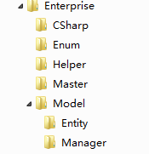
工程

 | 这里的工程不是指NET/JAVA的工程，而是管理设计文档的工程，或者是WorkSpace这样的一个概念。

新建工程

 | 菜单 -> 文件 -> 新建工程

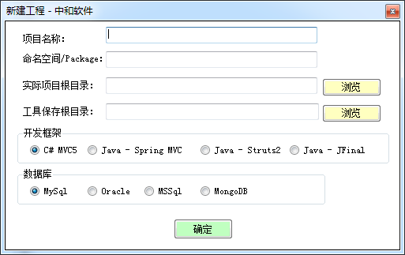

 | *暂时请不要使用Java

 | 项目名称：

 |  | 这个项目的名字，可以是任意文字

 | 命名空间

 |  | 项目的NameSpace，以后生成的Model的命名空间会是 NameSpace.Models(.NET),Java的Package名称也在这里设定
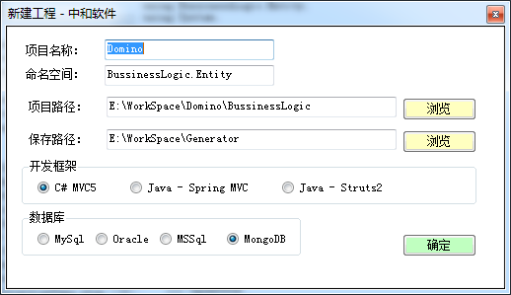

 | 新建工程后，系统将自动添加以下文件夹

 |  | \Model\Document |  | 数据模型设计书
 |  | \Model\SourceCode |  | 数据模型代码
 |  | \Enum\Document |  | 数据模型设计书
 |  | \Enum\SourceCode |  | 枚举代码文件夹
 |  | \Enum\ExtendSourceCode |  | 枚举辅助代码
 |  | \Master\Document |  | 辅助表设计书
 |  | \Master\SourceCode |  | 辅助表代码

 |  | *枚举代码文件夹中的文件将在枚举中介绍

 | 同时，系统会生成 Project.xml文件
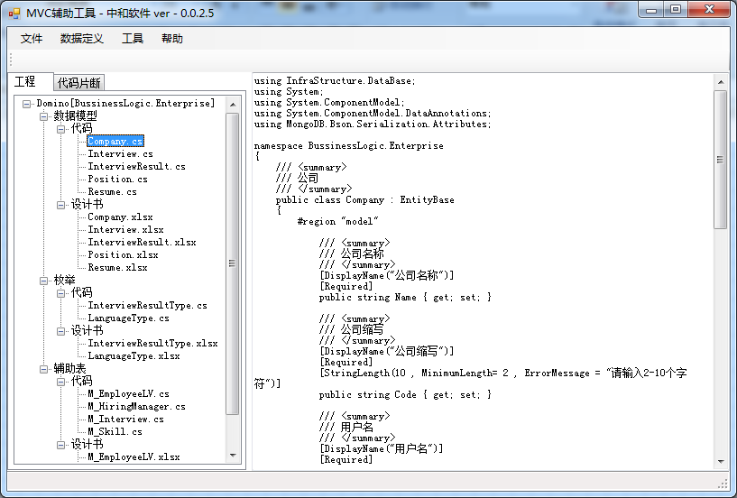

打开工程

 | 菜单 -> 文件 -> 打开工程

 | 选择一个 project.xml 文件即可.系统将自动载入目录结构,更新文件.

修改工程

 | 菜单 -> 数据定义 -> 修改工程

 | 打开工程后可以通过修改工程菜单对工程属性进行修改

关于自动导出到MVC的约定

 | 这里约定将

 |  | 枚举放入 | Enum 文件夹，
 |  | 数据模型放入 | Model\Entity 文件夹,
 |  | Master表放在 | Master 文件夹

数据模型
数据模型

 |  | 工具通过将设计书直接转化为Model代码的方式，使得数据模型的编码环节做到自动化。
 |  | 设计人员只需要填写完数据设计式样书，则工具可以完成代码的自动生成。

数据模型设计书项目说明

 |  | 基本
 |  |  | Flg
 |  |  |  | Flg分为Skip和Hidden两种，
 |  |  |  | Skip 将被系统忽略，如果该项目不需要了，但是又想保留完整履历，可以将项目设置为Skip
 |  |  |  | Hidden 标记一个项目为Hidden类型，例如ID这种自动设定的项目，就因该设置为Hidden

 |  |  | No
 |  |  |  | 编号，暂时没有什么作用

 |  |  | 属性名
 |  |  |  | Model的变量名称，请使用符合C#变量名称的字符串

 |  |  | 元数据类型
 |  |  |  | C#的元数据类型，暂时支持 字符串，整型，布尔值，日期，枚举（普通枚举，旗标枚举），辅助表，辅助评价表
 |  |  |  | MongoDB的时候,日期将使用Local模式

 |  |  | 列表型
 |  |  |  | 可以设定元数据是不是List型。辅助评价表暂时只支持列表型

 |  |  | 枚举类型
 |  |  |  | 枚举类型的完整类型名称(实际可以是任何类型名称)

 |  |  | 显示名称
 |  |  |  | 这个项目在Web页显示时候的名称

 |  |  | 编号项目（布尔型）
 |  |  |  | 项目是ID这样的，不希望直接被页面编辑的项目。

 |  | 校验

 |  |  | 必须项目

 |  |  |  | 是/否（布尔型） |  | 是否为必须项目
 |  |  |  | 错误信息 |  | 错误信息

 |  |  | 数值范围

 |  |  |  | 最大值 |  | 允许的最大值
 |  |  |  | 最小值 |  | 允许的最小值
 |  |  |  | 错误信息 |  | 错误信息

 |  |  | 字符串长度

 |  |  |  | 最大值 |  | 允许的最大字符串长度
 |  |  |  | 最小值 |  | 允许的最小字符串长度
 |  |  |  | 错误信息 |  | 错误信息

 |  |  | 模式

 |  |  |  | 正则表达式 |  | 正则表达式
 |  |  |  | 错误信息 |  | 错误信息

 |  | 格式

 |  |  | 使用类型
 |  |  |  | 这个字段在使用的时候的类型，例如电子邮件，电话号码
 |  |  |  | (系统在编辑的时候,将通过浏览器内置的html5功能检查输入是否合法)

 |  |  | 显示模式
 |  |  |  | 这个字段在表示模式的时候，如何显示。
 |  |  |  | 注意,系统将自动添加 "0:"字符,所以这里填写的时候不要添加 "0:"
 |  |  |  | 注意,日期形式的时候,html5的Date控件要求格式必须是 yyyy-MM-dd所以这里进行强制设定

 |  | 版本控制

 |  |  | 省略

 |  | *填写的时候，如果是 （布尔型） 的填写项，请在格子里面填写任意字符表示选中。

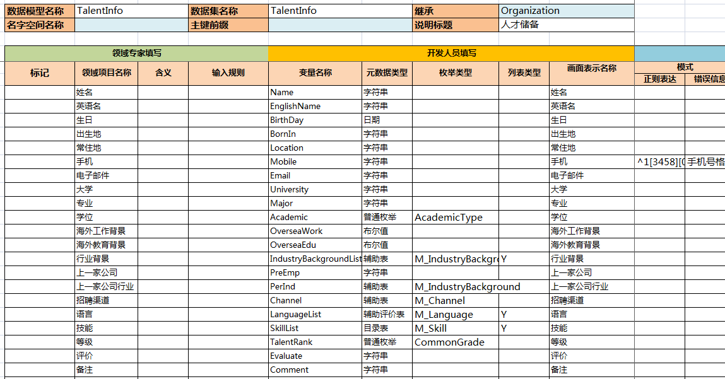

代码的生成

 |  | 将设计书放在Document文件夹下，选择 菜单 -> 工程 -> 生成所有模型代码 系统将自动重新生成所有的代码。
 |  | 生成的代码直接可以给VS使用，作为生成View的数据源头。
 |  | 如果你只需要生成一个模型,则可以使用 菜单 -> 工具 -> 生成数据模型来生成指定数据模型.

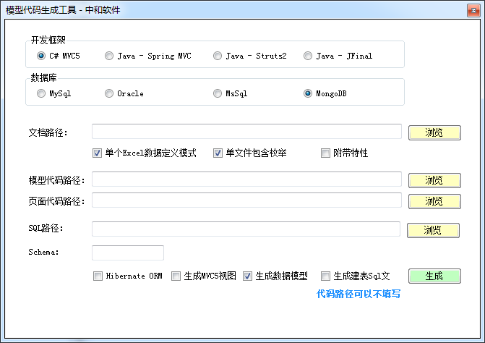

 |  | 数据模型可以在VS中在T4模板的作用在直接生成UI界面。
 |  | 本工具也提供了功能更加强大的UI生成模块。

 |  | 注意：Language这样的枚举，VS无法自动生成代码，需要手动添加
 |  | 同时，旗标类型的枚举，需要其他的代码的配合，这个在枚举中介绍。
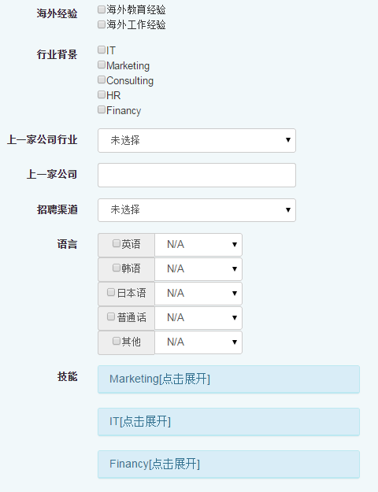

 | 如果名字空间不填写的话,这里将自动使用工程的名字空间

基类

 |  | 系统支持OwnerTable,MasterTable两种扩展数据模型

 |  | OwnerTable,自带一个OwerId 组织编号,Code项目编号主键
 |  | MasterTable,继承了OwnerTable,同时带有 Name名称和Description描述字段

EntityBase
OwnerTable

MasterTable

 |  | 数据模型可以选择任意一个基类,由于C#不允许多继承,所以暂时让MasterTable继承与Organization

 |  | OwnerTable.cs |  |  |  |  | OwnerTable代码
 |  | MasterTable.cs |  |  |  |  | MasterTable代码

关于验证失效的问题

 |  | 有时候MVC5.0的Js下面的一些验证相关的JS会被误删除造成验证无效。
 |  | 这个时候可以新建一个MVC5.0的工程，然后将Js下面的文件全部复制过去即可。
 |  | 同时确认一下代码中是否添加了这些JS的引用。

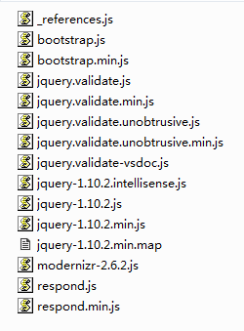

关于自动添加的字段

 |  | CollectionName: |  |  | 数据表名称(附加一个静态方法)
 |  | Prefix |  |  | 数据编号的前缀(附加一个静态方法)
 |  | MvcTitle |  |  | 用作画面标题的字符

辅助表
辅助表

 | 辅助表（MasterTable）里面存放着一些序列。当我们输入数据的时候，为了便利性和防止输入错误，
 | 我们将一些项目可能出现的值，以表格的形式保存起来，输入的时候，不能自由填写，只能从列表里面选择。
 | 这样的列表是一种辅助性质的列表，所以我们约定称为辅助表。

EntityBase
Organization
MasterTable

StatusMasterTable
CatalogMasterTable

 | 辅助表中包含了一种专门用来表示状态的辅助表，我们称为状态辅助表。
 | 这种表格能够定义数据的表示颜色，表示顺序，是对于辅助表的一种扩展。
 | 辅助表可以用在单个值的选取上，例如状态的选取，可以用在多个值得选取上，例如技能的选取。
 | 在多个值的选取上，还可以支持五个级别的等级的选取。（参考：CreateOrEdit页面：带有评价的多项目）
 | 整个系统很大程度上需要各种辅助表的支持。对于停止使用的Master表，可以设置为 不启用
 | 如果列表还带有分类的话,可以使用CatalogMasterTable

辅助表和枚举

 | 辅助表和枚举的区别是：枚举用户相对稳定的序列，例如一年四季的序列，HTTP的状态。
 | 辅助表则是用于更新比较频繁的序列，当然，可以将枚举也看成一种辅助表。
 | 在编码上，枚举可能更便利，辅助表在各种封装方法的帮助下，也可以做到很简洁。
 | 另外，辅助表可以使用缓存系统进行加速，提高性能，枚举则完全在编译的时候变成程序的一部分，无需缓存。

约定

 | 这里约定辅助表（MasterTable）以 "M_"为前缀

CreateOrEdit页面
CreateOrEdit页面

 | 虽然MVC有T4模板，但是，内置的T4模板无法满足定制的要求。
 | 工具将自动根据模型生成CreateOrEdit页面的Cshtml文件

 | 该功能不能单独使用，必须加入配套的UI控件代码（HtmlUIHelper.cs）。
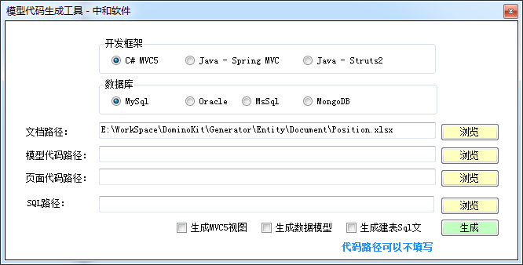

日期型

 | 日期型控件封装了 jQuery UI 的 DateTime组件

 |  |  |  | 初始状态
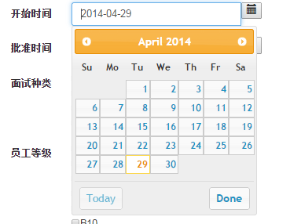

 |  |  |  | 展开后

辅助表型

 | 辅助表分为单值和多值两种类型。单值在UI上表现为一个下拉列表框，多值表现为一组CheckBox

 |  | 单值类型

 |  |  |  |  |  | 初始状态
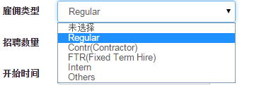

 |  |  |  |  |  | 展开后

 | <div class="form-group">
 | @Html.LabelFor(model => model.TechniqueBG, new { @class = "control-label col-md-2" })
 | <div class="col-md-10">
 | @(HtmlUIHelper.GetSingleValueUI<M_TechniqueBG>("TechniqueBG", ViewBag.TechniqueBGList, Model.TechniqueBG))
 | @Html.ValidationMessageFor(model => model.TechniqueBG, new { @class = "text-danger" })
 | </div>
 | </div>

 |  | 约定：
 |  |  | 这里约定多值类型的辅助表，列表的名称为 MasterTableName去掉"M_"前缀，加上 List后缀
 |  |  | 同时为了统一代码，项目名称尽可能和MasterTableName保持一致。

 |  |  | MasterTableName： |  | M_TechniqueBG
 |  |  | 列表名称： |  | ViewBag.TechniqueBGList
 |  |  | 项目名称： |  | TechniqueBG

 |  | 多值类型

 | <div class="form-group">
 | @Html.LabelFor(model => model.MarketBGList, new { @class = "control-label col-md-2" })
 | <div class="col-md-10">
 | @(HtmlUIHelper.GetMultiValueUI<M_MarketBG>("MarketBGList", ViewBag.MarketBGList, Model.MarketBGList))
 | @Html.ValidationMessageFor(model => model.MarketBGList, new { @class = "text-danger" })
 | </div>
 | </div>

 |  | 约定：
 |  |  | 这里约定多值类型的辅助表，列表的名称为 MasterTableName去掉"M_"前缀，加上 List后缀
 |  |  | 同时为了统一代码，列表名称尽可能和项目名称保持一致。

 |  |  | MasterTableName： |  | M_MarketBG
 |  |  | 列表名称： |  | ViewBag.MarketBGList
 |  |  | 项目名称： |  | MarketBGList

 |  | 带有评价的多项目
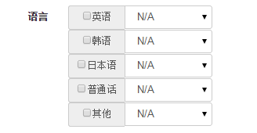

布尔型

 | 布尔型在实际使用时候，需要进行一些手工美化

Struts2路由
Struts2路由

 | 通过读取Excel文档自动生成Struts的路由配置部分内容.

 | 菜单 -> 工具 -> Struts2路由
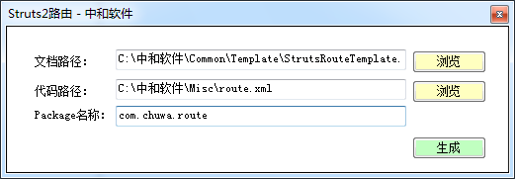

 | 读入文件格式如下

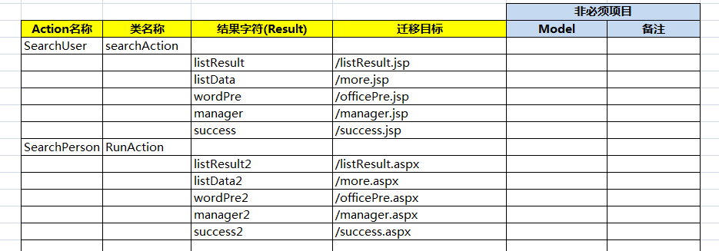

 | 生成文件

 |  |  | <struts>
 |  |  | <package name="com.chuwa.route" extends="struts-default">
 |  |  | <action name="success" class="searchAction">
 |  |  | <result>/listResult.jsp</result>
 |  |  | <result>/more.jsp</result>
 |  |  | <result>/officePre.jsp</result>
 |  |  | <result>/manager.jsp</result>
 |  |  | <result>/success.jsp</result>
 |  |  | </action>
 |  |  | <action name="success2" class="RunAction">
 |  |  | <result>/listResult.aspx</result>
 |  |  | <result>/more.aspx</result>
 |  |  | <result>/officePre.aspx</result>
 |  |  | <result>/manager.aspx</result>
 |  |  | <result>/success.aspx</result>
 |  |  | </action>
 |  |  | </package>
 |  |  | </struts>

 |  | 这里只是Struts的路由部分的配置,在实际使用中,需要进行一些修改.

Struts2验证
Struts2验证

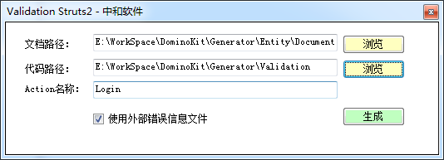

 | 通过读取验证设定文档,自动生成Struts2使用的Action单位的验证用XML.
 | 验证设定文档和前面的ASP.NET MVC文档结构一致.
 | 同时支持内联和外置两种错误信息表示方式.

 | 参考:Struts2内置的验证类型

 |  | < validators >
 |  | < validator name ="required" class ="com.opensymphony.xwork2.validator.validators.RequiredFieldValidator" />
 |  | < validator name ="requiredstring" class ="com.opensymphony.xwork2.validator.validators.RequiredStringValidator" />
 |  | < validator name ="int" class ="com.opensymphony.xwork2.validator.validators.IntRangeFieldValidator" />
 |  | < validator name ="double" class ="com.opensymphony.xwork2.validator.validators.DoubleRangeFieldValidator" />
 |  | < validator name ="date" class ="com.opensymphony.xwork2.validator.validators.DateRangeFieldValidator" />
 |  | < validator name ="expression" class ="com.opensymphony.xwork2.validator.validators.ExpressionValidator" />
 |  | < validator name ="fieldexpression" class ="com.opensymphony.xwork2.validator.validators.FieldExpressionValidator" />
 |  | < validator name ="email" class ="com.opensymphony.xwork2.validator.validators.EmailValidator" />
 |  | < validator name ="url" class ="com.opensymphony.xwork2.validator.validators.URLValidator" />
 |  | < validator name ="visitor" class ="com.opensymphony.xwork2.validator.validators.VisitorFieldValidator" />
 |  | < validator name ="conversion" class ="com.opensymphony.xwork2.validator.validators.ConversionErrorFieldValidator" />
 |  | < validator name ="stringlength" class ="com.opensymphony.xwork2.validator.validators.StringLengthFieldValidator" />
 |  | < validator name ="regex" class ="com.opensymphony.xwork2.validator.validators.RegexFieldValidator" />
 |  | </ validators >

Native2ASCII
Native2ASCII

 | Java中的Property文档,需要将本地语言转为机器语言,这个工具能够自动转换单个字符串.

 | 菜单 -> 工具 -> Native2ASCII



 | 这里支持 Native -> ASCII 和 ASCII -> Native 的双向转换.
 | 请在Native或者ASCII里面填入内容.系统将自动判断转换方向.

 | 如果需要批量转换,请先在Excel里填写好转换内容,再执行批量转换

 | *批量转换也支持双向转换,请按照需求填写内容.系统将自动转换直到 No 列为空.

代码片断
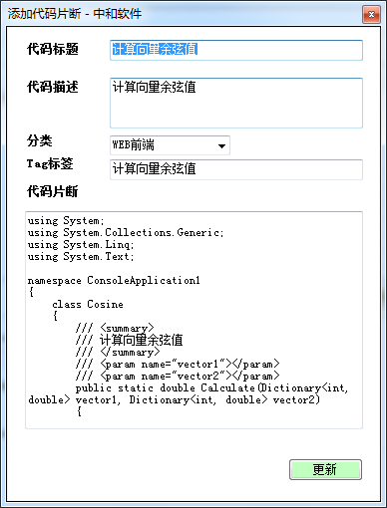
代码片断

 | 将一些常用的代码或者知识,收集到一起,便于以后查阅和使用.

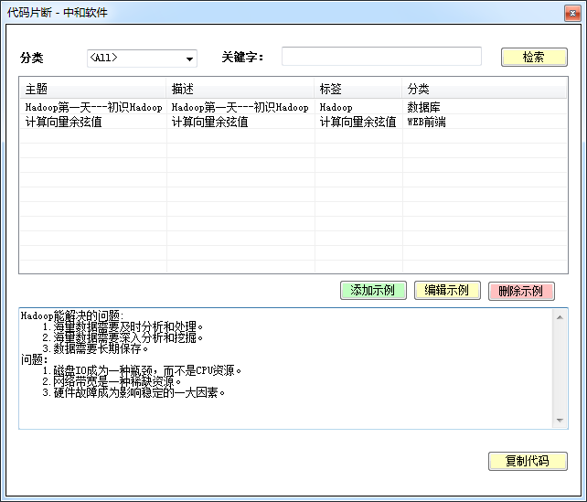

 | 检索功能支持标题和描述,Tag检索

MVC5迁移MVC6工具
MVC5迁移MVC6工具

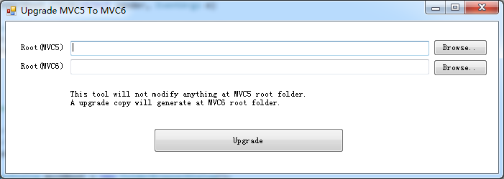

 | 具体升级步骤如下

